Test Case
No. | Test Case ID | Type | Description | Case | Precondition | Test Steps | Test Data | Expected Result | Status | Attachment | Notes | Executed By | Executed Date
1 | TC-LOG-01 | Positive | Login dengan Username dan Password yang sesuai | Valid Login | User have valid credentials | 1. Buka aplikasi website saucedemo.com 2. isi Username dengan data yang benar 3. Isi Password dengan data yang benar 4. Klik Login | Username = standard_user Password = secret_sauce | 1. Proses Login berhasil 2. Layar berpindah ke halaman saucedemo.com/inventory.html | Passed | 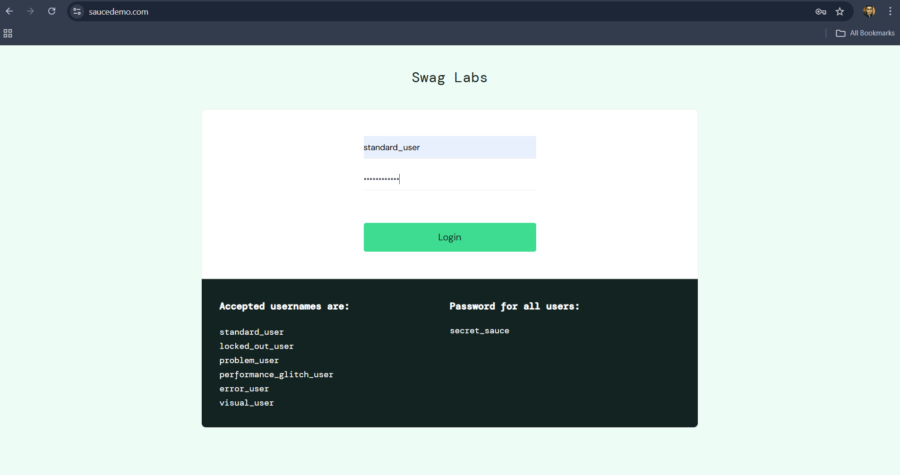 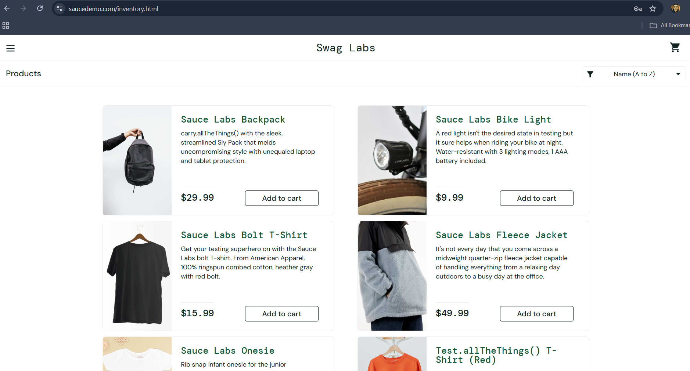 |  | Fikri | 2025-06-10
2 | TC-LOG-02 | Negative | Login tanpa Password | Login with empty Password | User not fill password form | 1. Buka aplikasi website saucedemo.com 2. isi Username dengan data yang benar 3. kosongkan Password 4. Klik Login | Username = standard_user Password = | 1. Proses Login gagal 2. Layar menampilkan error message "Password is required" | Passed | 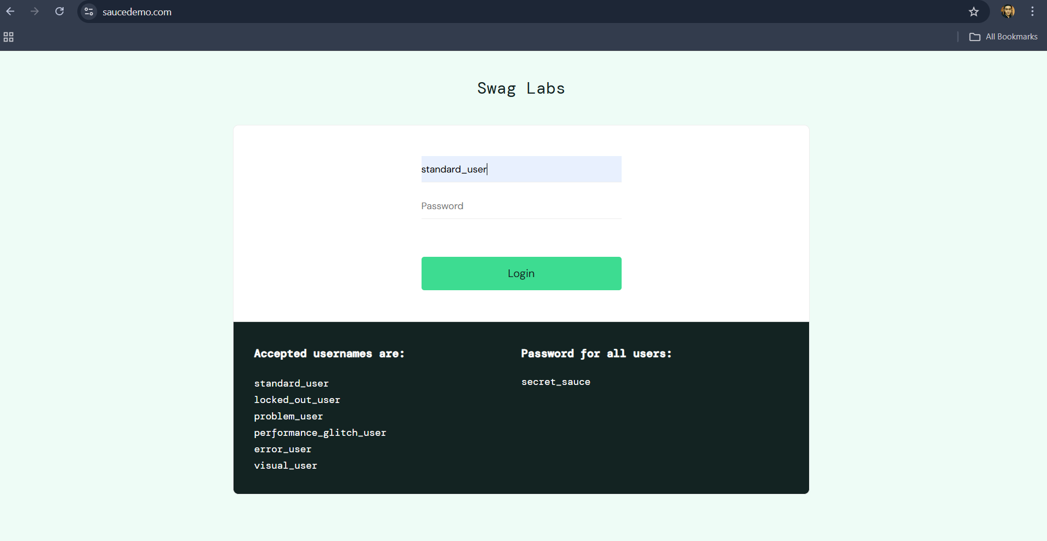 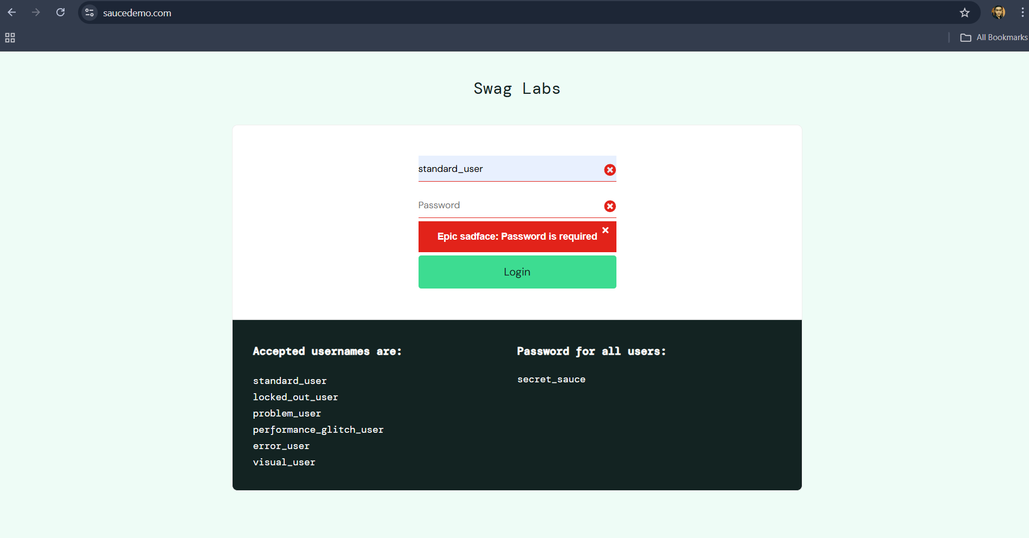 |  | Fikri | 2025-06-10
3 | TC-LOG-03 | Negative | Login tanpa Username | Login with empty Username | User not fill Username form | 1. Buka aplikasi website saucedemo.com 2. Kosongkan Username 3. Isi Password dengan data yang benar 4. Klik Login | Username = Password = secret_sauce | 1. Proses Login gagal 2. Layar menampilkan error message "Password is required" | Passed | 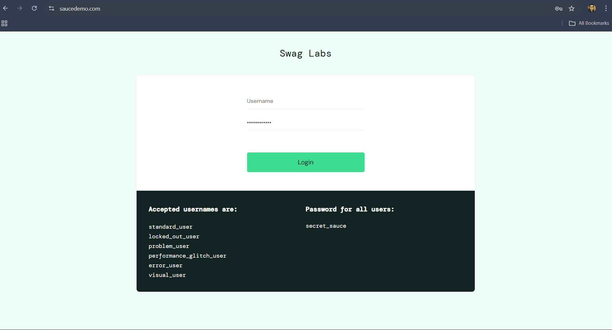 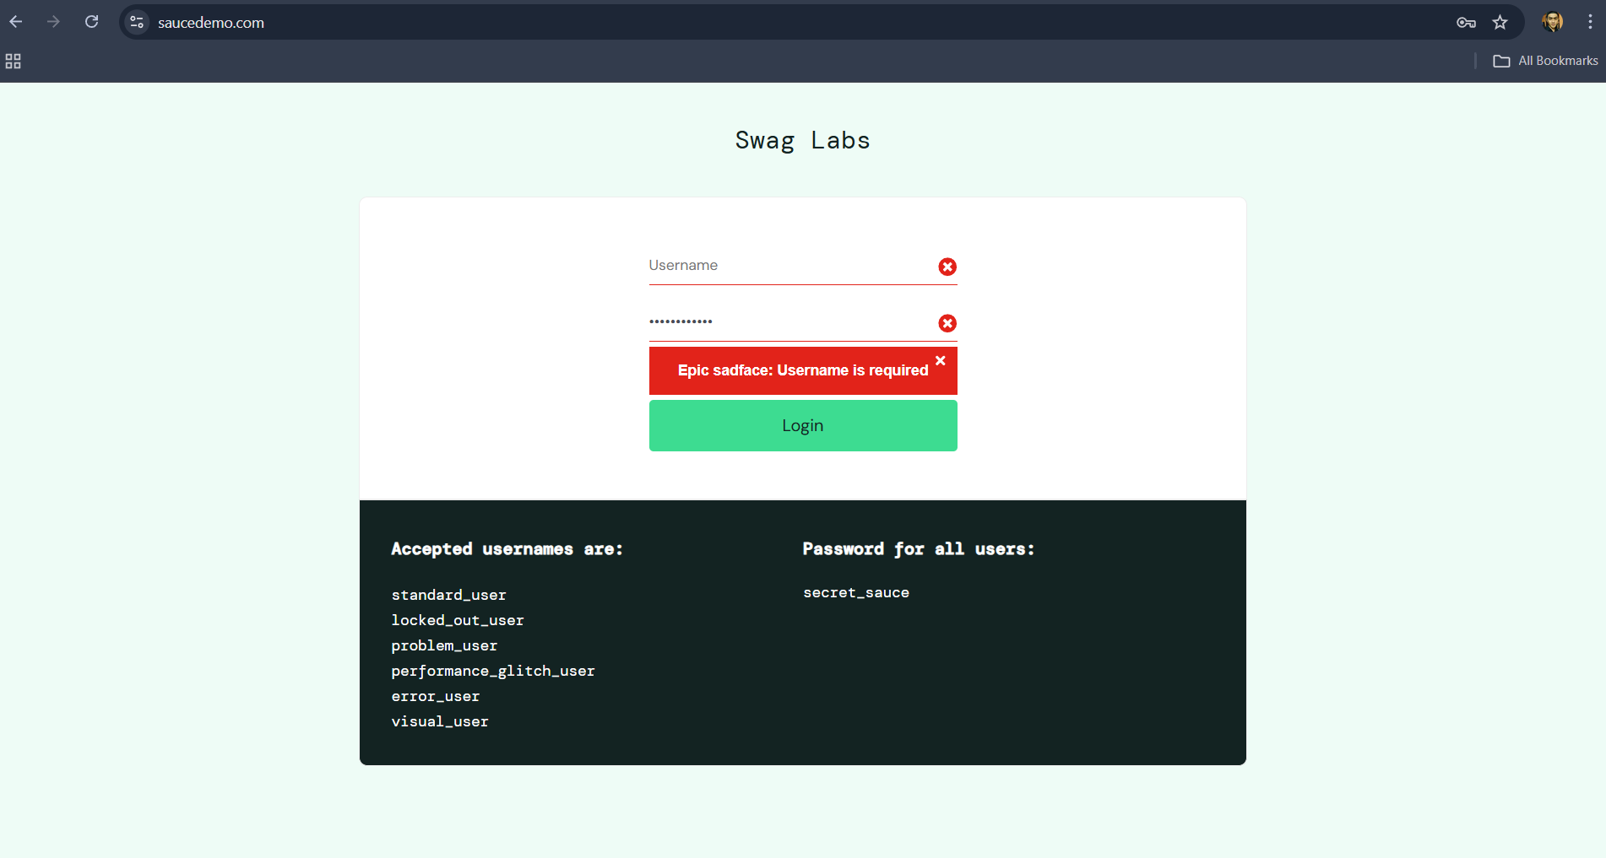 |  | Fikri | 2025-06-10
4 | TC-LOG-04 | Negative | Login dengan Password yang salah | Login with invalid Password | User filled with incorrect Password | 1. Buka aplikasi website saucedemo.com 2. Isi Username dengan data yang benar 3. Isi Password dengan data yang salah 4. Klik Login | Username = standard_user Password = sauce_merah | 1. Proses Login gagal 2. Layar menampilkan error message "Username and Password do not much any user in this service" | Passed | 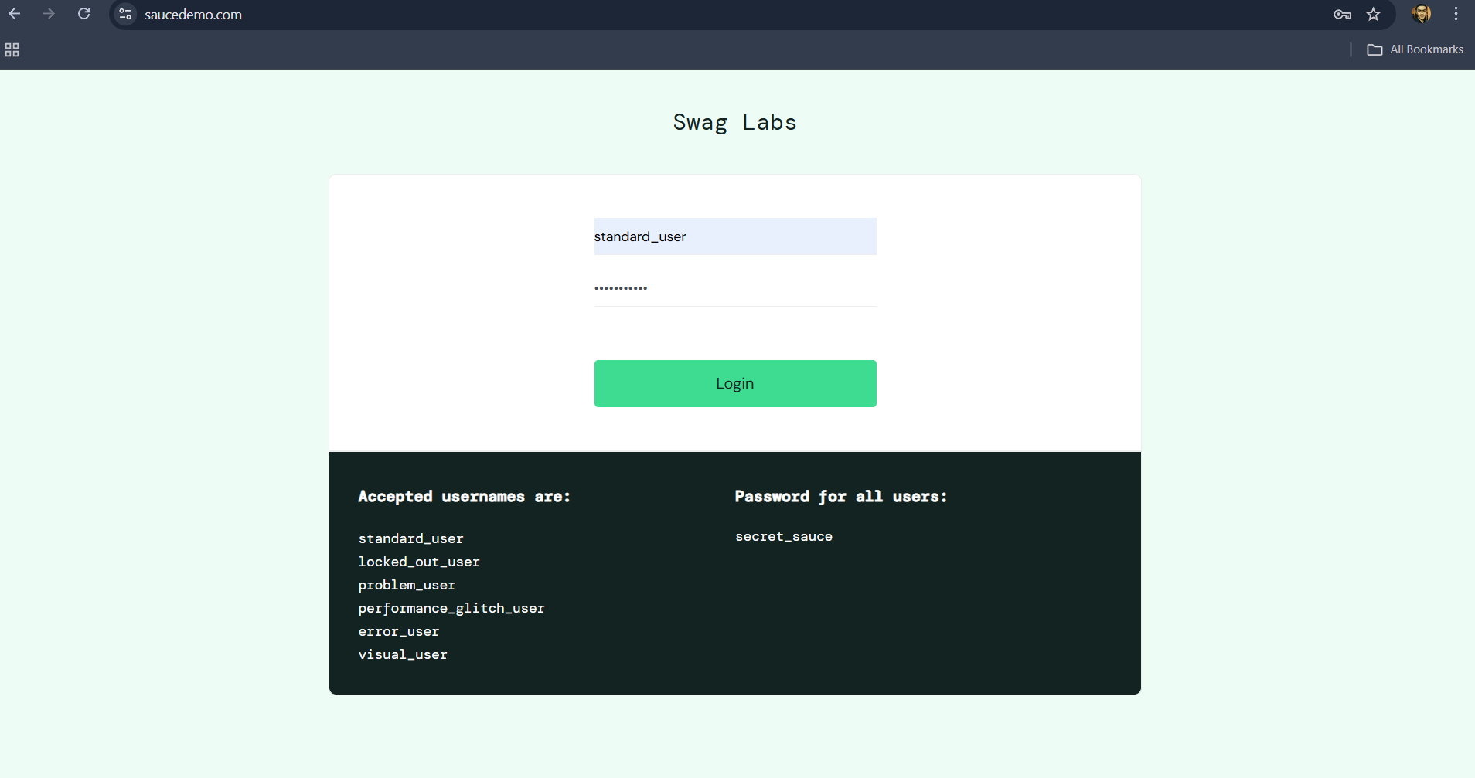 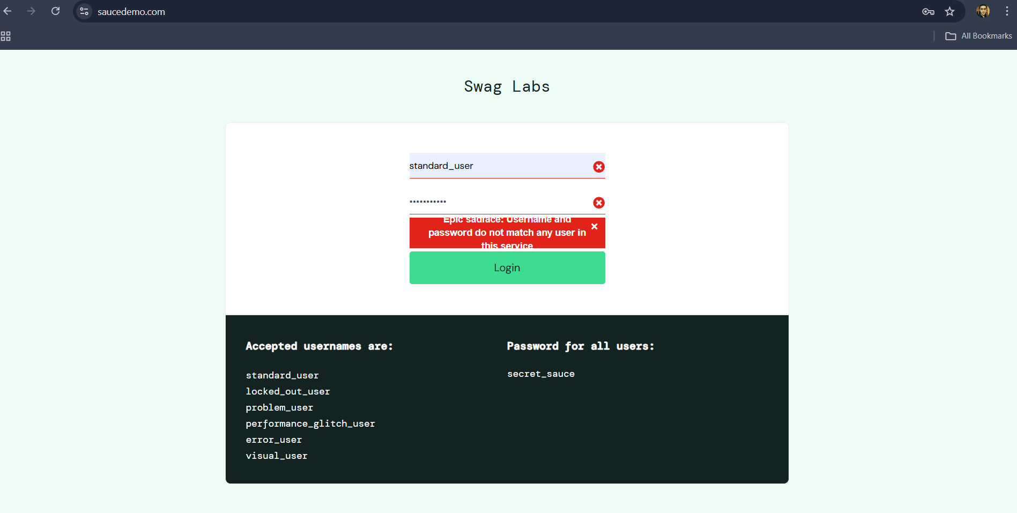 | - wording error message tidak terlihat jelas atau terpotong - Seharusnya wording error message terlihat jelas | Fikri | 2025-06-10
5 | TC-LOG-05 | Negative | Login dengan Username yang salah | Login with invalid Username | User filled with incorrect Username | 1. Buka aplikasi website saucedemo.com 2. Isi Username dengan data yang salah 3. Isi Password dengan data yang benar 4. Klik Login | Username = standar Password = sauce_merah | 1. Proses Login gagal 2. Layar menampilkan error message "Username and Password do not much any user in this service" | Passed | 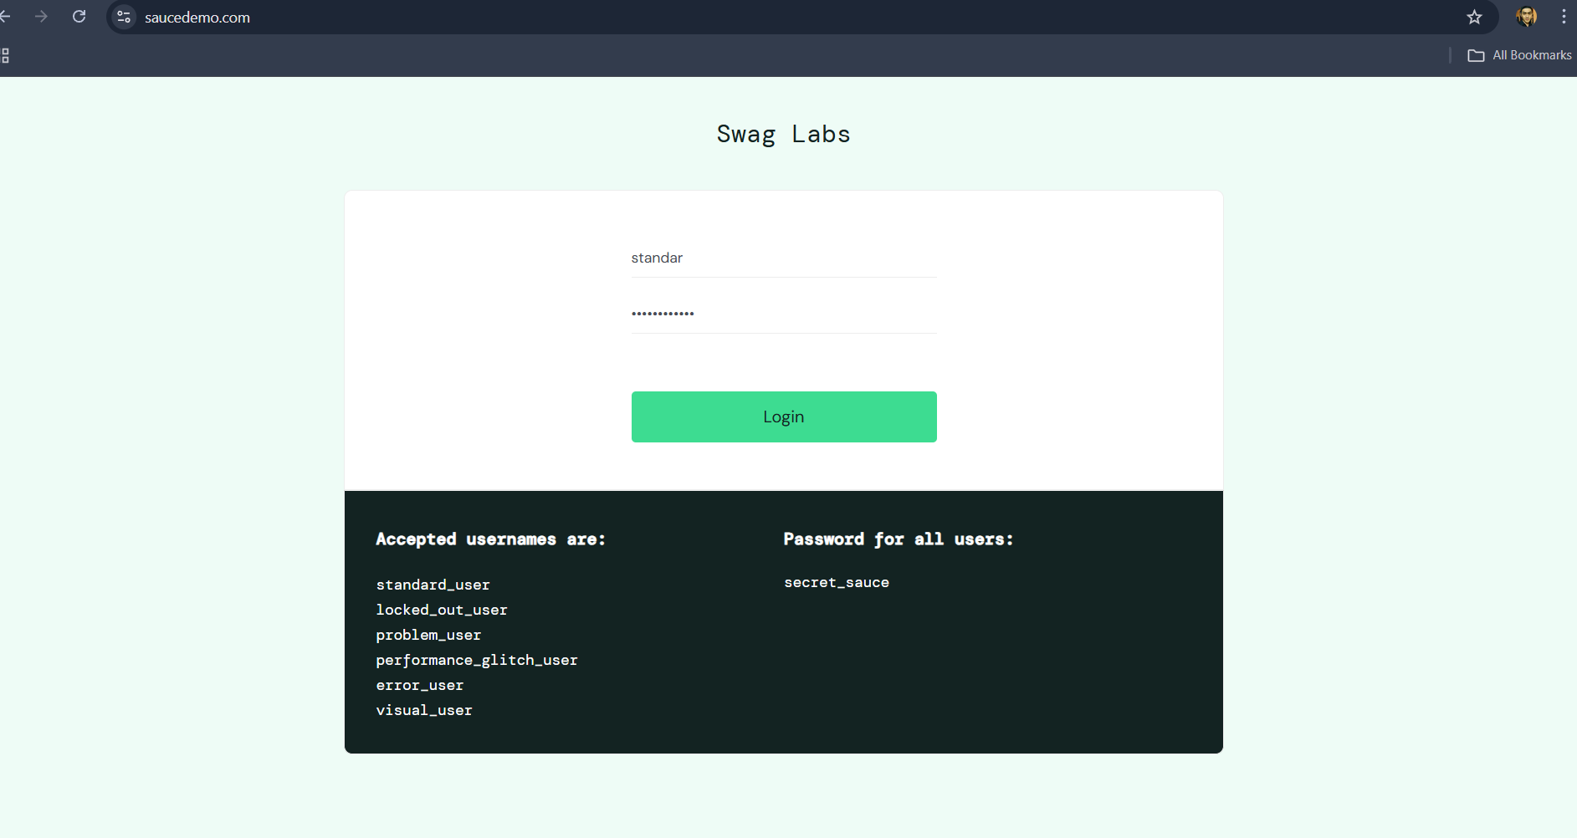 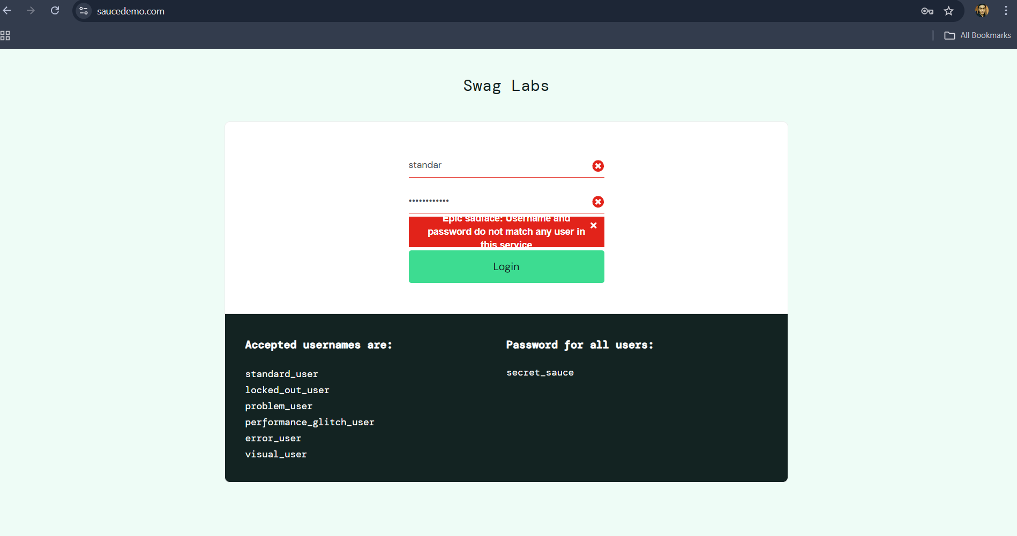 | - wording error message tidak terlihat jelas atau terpotong - Seharusnya wording error message terlihat jelas | Fikri | 2025-06-10
6 | TC-SORT-01 | Positive | Sort Name (A to Z) | Check List sort Name (A to Z) | User click List sort Name (A to Z) | 1. Buka aplikasi website saucedemo.com 2. isi Username dengan data yang benar 3. Isi Password dengan data yang benar 4. Klik Login 5. Pilih List box sort Name (A to Z) | Username = standard_user Password = secret_sauce | 1. Proses Login berhasil 2. Layar berpindah ke halaman saucedemo.com/inventory.html 3. Produk yang tampil sesuai dengan urutan alphabet A ke Z | Passed | 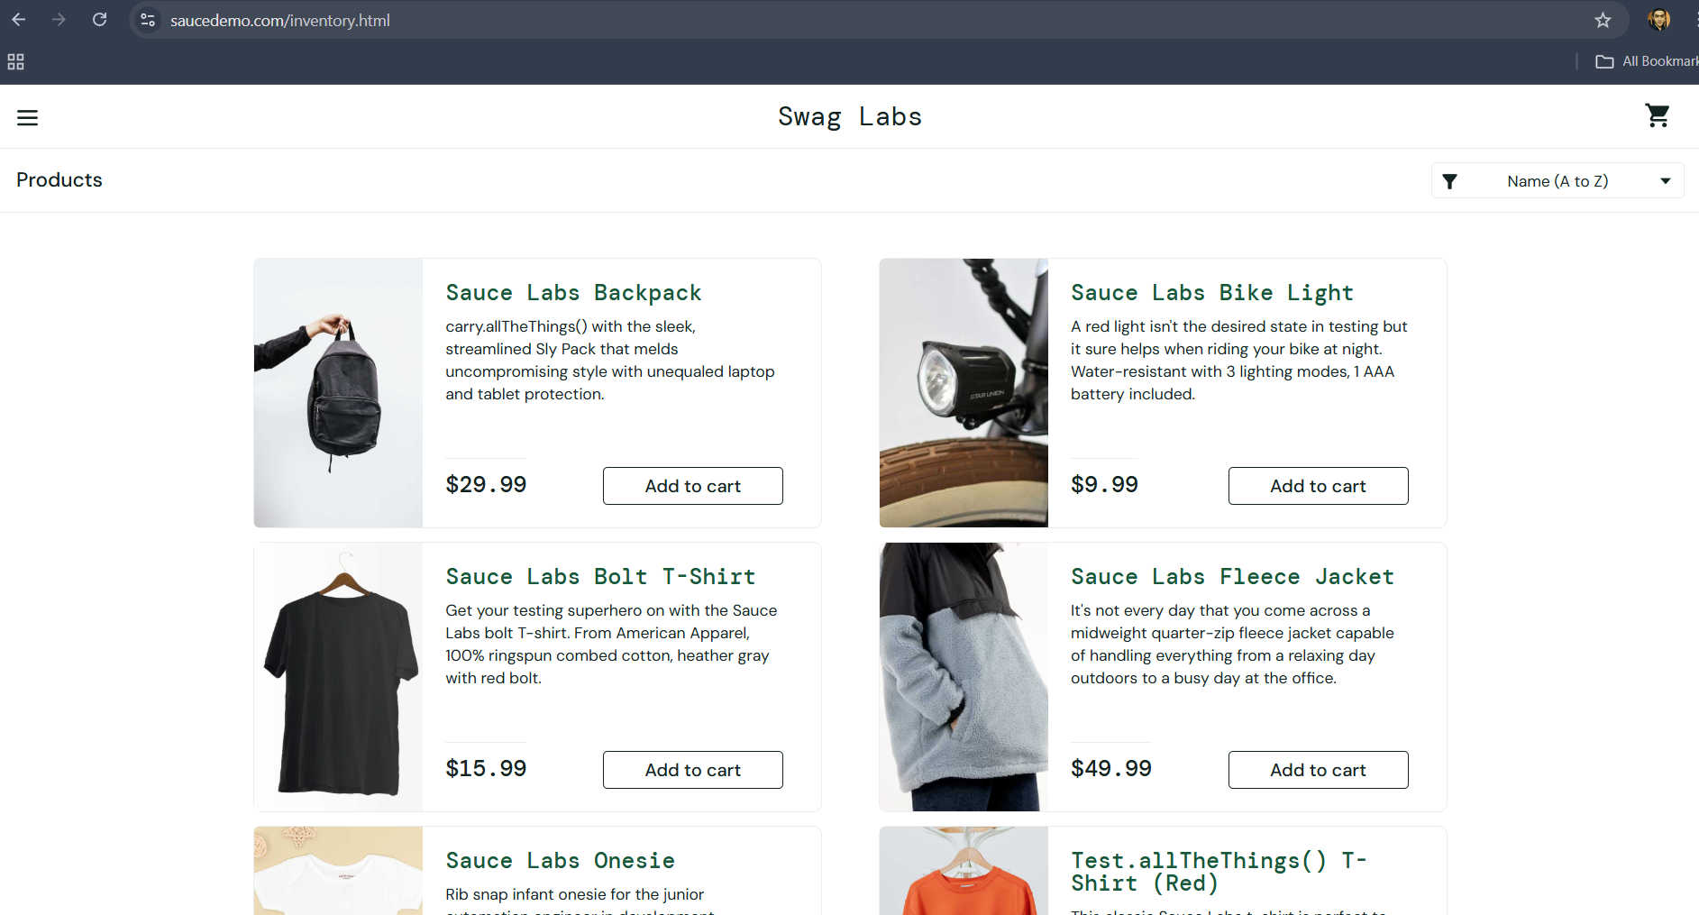 | Terdapat wording pada detail Produk Sauce Labs Backpack yang tidak sesuai "carry.allTheThings()..." | Fikri | 2025-06-10
7 | TC-SORT-02 | Positive | Sort Name (Z to A) | Check List sort Name (Z to A) | User click List sort Name (Z to A) | 1. Buka aplikasi website saucedemo.com 2. isi Username dengan data yang benar 3. Isi Password dengan data yang benar 4. Klik Login 5. Pilih List box sort Name (Z to A) | Username = standard_user Password = secret_sauce | 1. Proses Login berhasil 2. Layar berpindah ke halaman saucedemo.com/inventory.html 3. Produk yang tampil sesuai dengan urutan alphabet Z ke A | Passed | 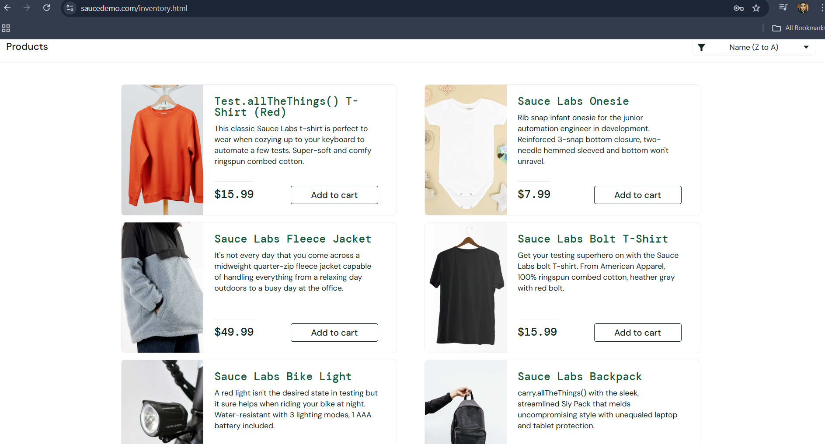 | Terdapat wording yang ambigu pada judul Produk Test.allTheThings() T-Shirt (Red) | Fikri | 2025-06-10
8 | TC-SORT-03 | Positive | Sort Price (low to high) | Check List sort Price (low to high) | User click List sort Price (low to high) | 1. Buka aplikasi website saucedemo.com 2. isi Username dengan data yang benar 3. Isi Password dengan data yang benar 4. Klik Login 5. Pilih List box sort Price (low to high) | Username = standard_user Password = secret_sauce | 1. Proses Login berhasil 2. Layar berpindah ke halaman saucedemo.com/inventory.html 3. Produk yang tampil sesuai dengan urutan harga terendah ke harga tertinggi | Passed | 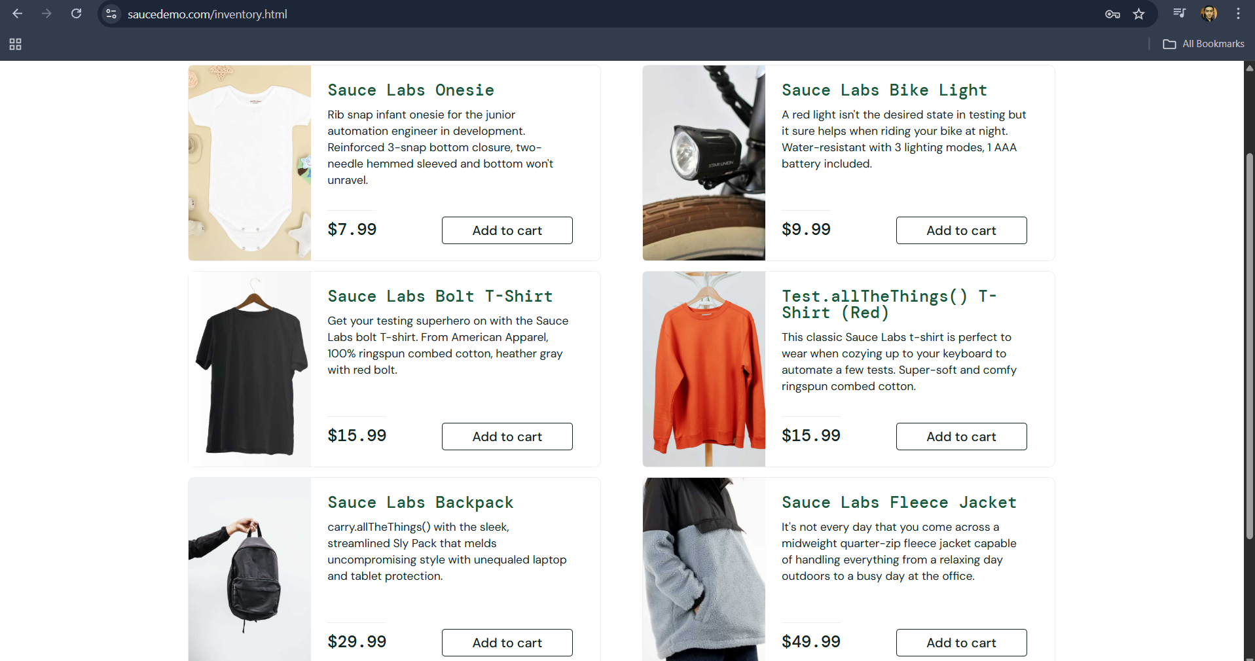 |  | Fikri | 2025-06-10
9 | TC-SORT-04 | Positive | Sort Price (high to low) | Check List sort Price (high to low) | User click List sort Price (high to low) | 1. Buka aplikasi website saucedemo.com 2. isi Username dengan data yang benar 3. Isi Password dengan data yang benar 4. Klik Login 5. Pilih List box sort Price (high to low) | Username = standard_user Password = secret_sauce | 1. Proses Login berhasil 2. Layar berpindah ke halaman saucedemo.com/inventory.html 3. Produk yang tampil sesuai dengan urutan harga tertinggi ke harga terendah | Passed | 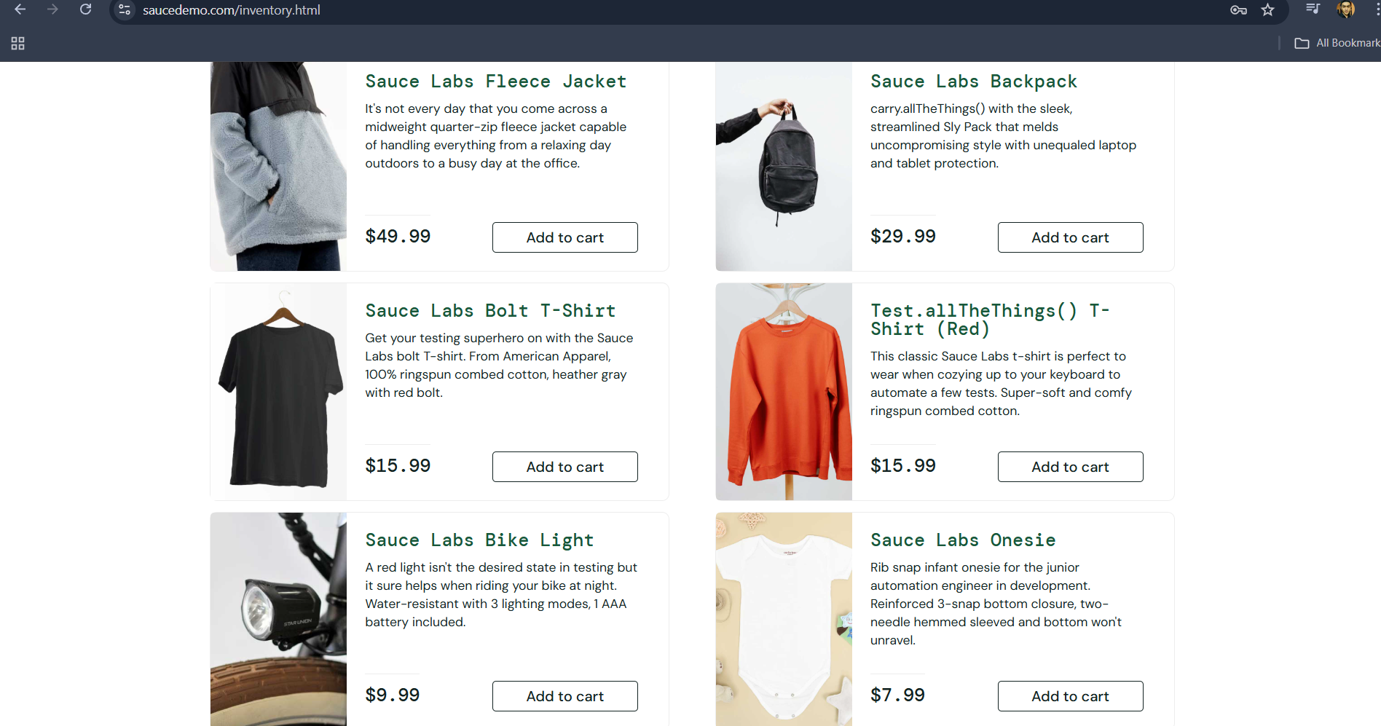 |  | Fikri | 2025-06-10
10 | TC-LOGOUT-01 | Positive | Proses Logout | Valid Login until Logout | Proses Logout | 1. Buka aplikasi website saucedemo.com 2. isi Username dengan data yang benar 3. Isi Password dengan data yang benar 4. Klik Login" 5. Pilih Logout pada opsi menu di sudut kiri atas | Username = standard_user Password = secret_sauce | 1. Proses Login berhasil 2. Layar berpindah ke halaman saucedemo.com/inventory.html 3. Proses Logout berhasil 4. Layar berpindah Kembali ke halaman awal saucedemo.com | Passed | 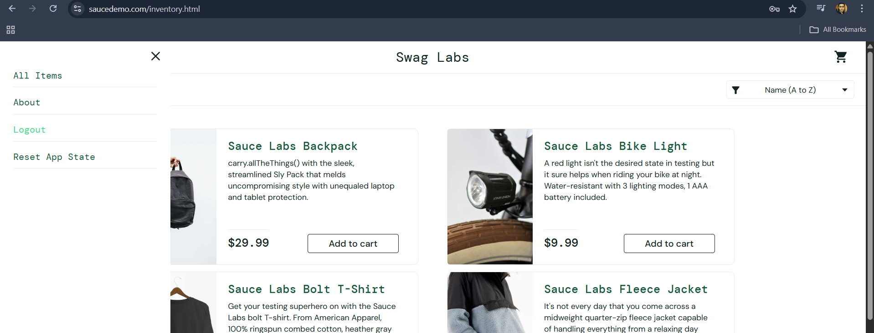 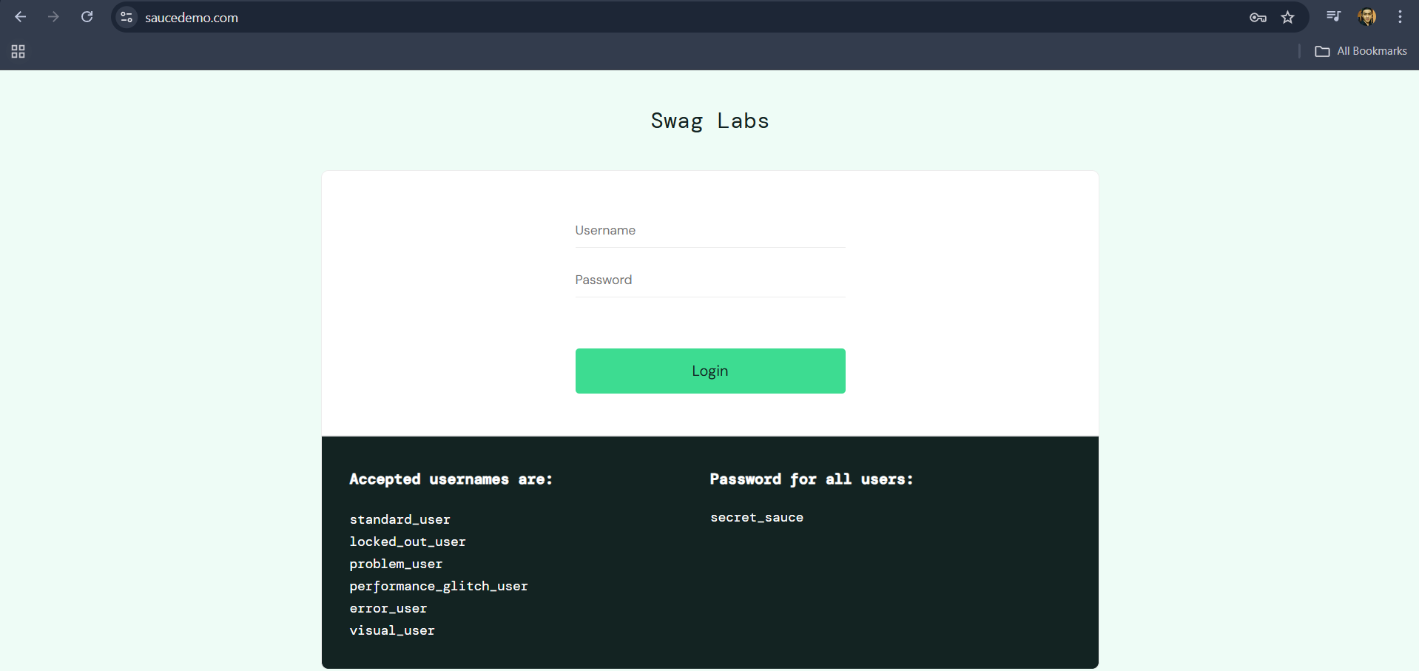 |  | Fikri | 2025-06-10

Bug Report
NO | BUG REPORT ID | SUMMARY | TEST DATA | TEST STEPS | EXPECTED RESULT | ACTUAL RESULT | SEVERITY | PRIORITY | ATTACHMENT | NOTE
1 | BG-LG-01 | User masih bisa Login tanpa koneksi Internet | - Platform = Chrome web - Username = standard_user - Password = secret_sauce | 1. Buka aplikasi website saucedemo.com 2. isi Username dengan data yang benar 3. Isi Password dengan data yang benar 4. Klik Login | 1. User seharusnya tidak dapat melakukan Login | 1. User berhasil Login | CRITICAL | HIGH | 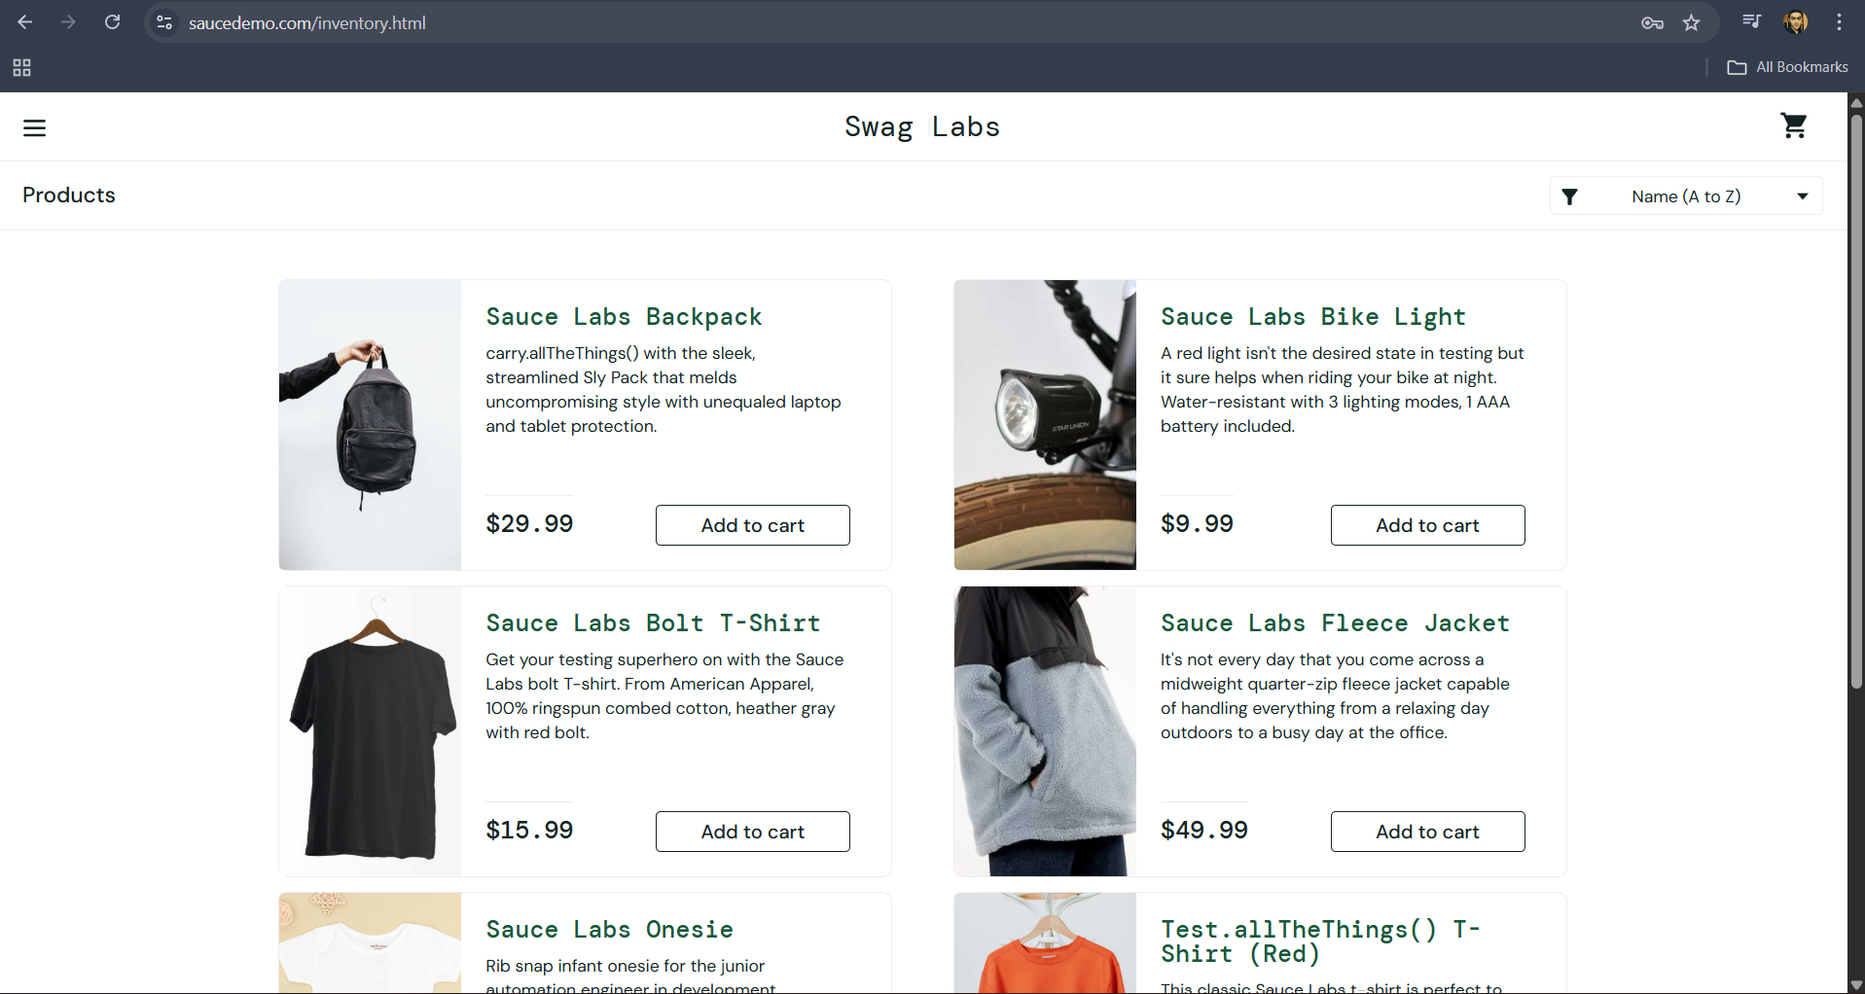
2 | BG-LG-02 | Wording error message ketika pengisian Username dan Password yang tidak sesuai tidak terlihat jelas karena terpotong | - Platform = Chrome web - Username = standard_user - Password = secret_sauce | 1. Buka aplikasi website saucedemo.com 2. Isi Username dengan data yang benar 3. Isi Password dengan data yang salah 4. Klik Login | 1. Proses Login gagal 2. Muncul error message "Username and Password do not match any user this service" 3. wording error message terlihat jelas | 1. Proses Login gagal 2. Muncul error message "Username and Password do not match any user this service" 3. wording error message tidak terlihat jelas karena terpotong | TRIVIAL | LOW
3 | BG-LG-03 | Wording pada detail Produk ambigu | - Platform = Chrome web - Username = standard_user - Password = secret_sauce | 1. Buka aplikasi website saucedemo.com 2. isi Username dengan data yang benar 3. Isi Password dengan data yang benar 4. Klik Login | 1. Proses Login berhasil 2. Layar berpindah ke halaman saucedemo.com/inventory.html 3. Tampilan semua produk sesuai dan jelas | 1. Proses Login berhasil 2. Layar berpindah ke halaman saucedemo.com/inventory.html 3. wording detail produk pada produk Sauce Labs Backpack tidak jelas dan ambigu | TRIVIAL | LOW | 